Summary
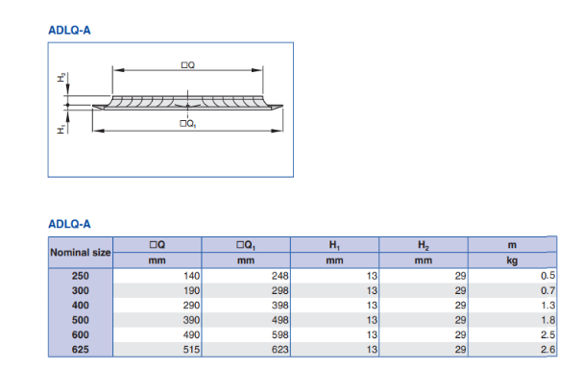
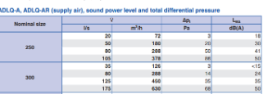
 | PERHITUNGAN KEBUTUHAN AIR HANDLING UNIT (AHU) PADA AKOMODASI KAPAL

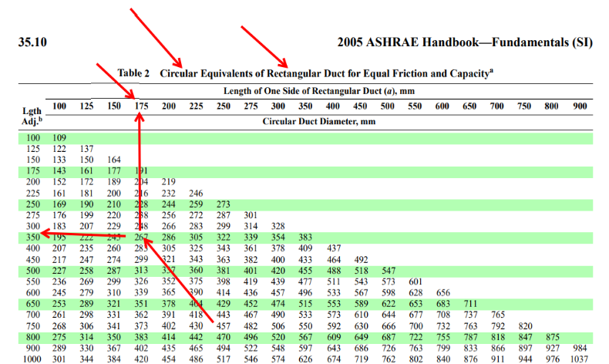
 | Halaman :
 | COOLING SUMMARY

SPACE | DECK | SIDE | FRAMES | Volume (ft3) | Heat Area (ft2) | BTU/HR |  |  | SHF | OUTSIDE AIR BASED ON * |  |  | CFM | R/C TOTAL AIR | Air Quantity (l/s) | Friction Loss (Pa/mm) | Duct Diameter (mm) | Rect. Duct Size (mm) | Uk. Diffuser | l/s | Jumlah Diffuser
 |  |  |  |  |  | SENS. | LATENT | TOTAL |  | R/C | PERS. | EXH. |  |  |  |  |  | L x W
Pantry | Poop Deck | P | 06 to 11 | 867.05 | 664.23 | 4077.0550193 | 790 | 4867.0550193 | 0.838 | 28.90155048 | 15 | 15 | 152.00 | 28.90155048 | 71.74
Mess Room |  | P | 11 to 16 | 1008.59 | 769.39 | 5347.107181 | 4000 | 9347.107181 | 0.57206011202 | 33.6195944 | 120 | 120 | 199 | 120 | 93.928
Chief Cook Room |  | P | 20 to 24 | 867.05 | 662.88 | 2171.0294852 | 500 | 2671.0294852 | 0.81280625962 | 28.90155048 | 15 | 15 | 81 | 28.90155048 | 38.23
Musholla |  | S | 11 to 16 | 867.05 | 732.76 | 2473.1103543 | 1000 | 3473.1103543 | 0.712 | 28.90155048 | 30 | 30 | 92.00 | 30 | 43.42
Electrician Room |  | S | 16 to 20 | 867.05 | 728.11 | 1399.0661458 | 500 | 1899.0661458 | 0.737 | 28.90155048 | 15 | 15 | 52.00 | 28.90155048 | 24.54
Second Engineer Room |  | S | 20 to 25 | 867.05 | 693.69 | 2154.4182214 | 500 | 2654.4182214 | 0.812 | 28.90155048 | 15 | 15 | 80.00 | 28.90155048 | 37.76
Smoking Room |  | C | 20 to 25 | 1186.57 | 879.96 | 4612.8964124 | 2000 | 6612.8964124 | 0.698 | 39.552464 | 60 | 60 | 171.00 | 60 | 80.71

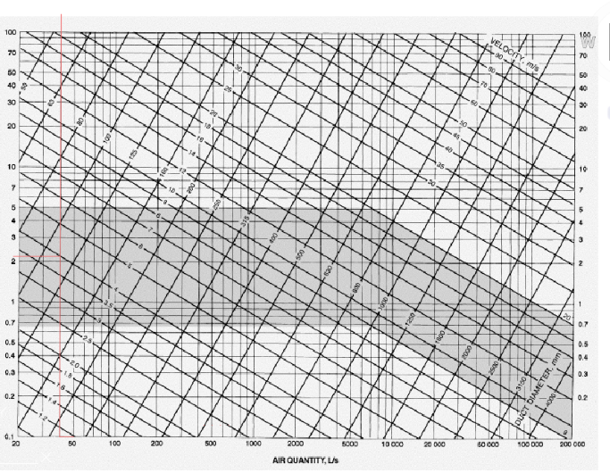

 |  |  |  |  |  | 22234.682819 | 9290 | 31524.682819 |  |  |  |  | 827.00

Pantry
H | U | D |  |  |  | 1 m = | 3.28 | ft
SPACE |  | SPACE NO. |  | MAIN DECK |  | FRAMES | SPACE TEMP COOLING |  |  |  | 78.8 | °F | SPACE TEMP HEATING |  | 70 | °F
Pantry |  | MD/SB/4 |  |  |  | 06 to 11 |  |  |  |  |  |  |  |  |  |  | Kondisi Temperature udara yang didesain. | 26°C | 78,8°F
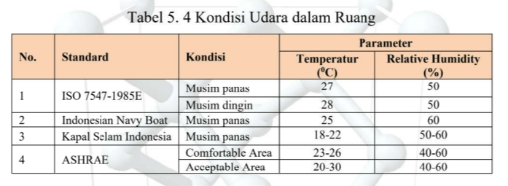
ADJOINING SPACE | LOAD | INSUL | U | DIMENSION (m2) |  | AREA (Ft ²) | TO | TD | U | QS | QL | QT | TO | TD | U | Qw
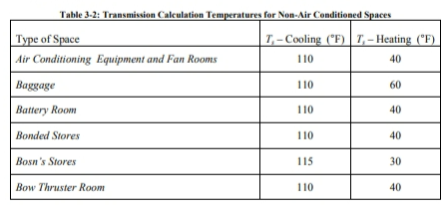
 | KEY | TYPE | KEY | Panjang | Tinggi/Lebar
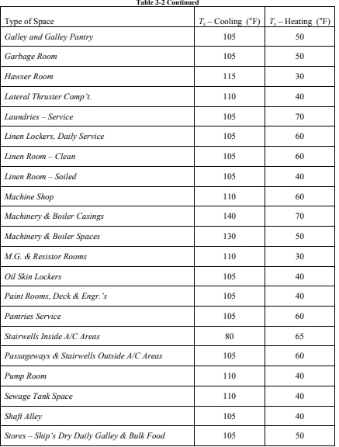
Depan = MessRoom | 4 | 10 | H | 3.41 | 2.4 | 88.09 | 78.8 | 0 | 0.361 | 0 |  | 0
Belakang = Outside/Solar | 5 | 54 | H | 3.41 | 2.4 | 88.09 | 125 | 46.2 | 0.212 | 862.80591064 |  | 862.80591064 |  |  |  |  |  |  |  | Glass Solar Factor | saya pakai | 95F |  | Equipment
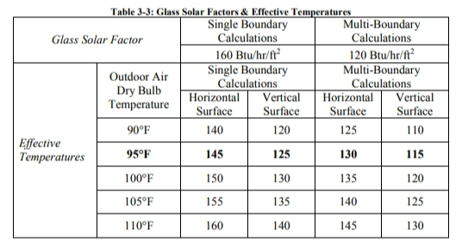
Kanan = Gangway | 6 | 54 | H | 3 | 2.4 | 77.50 | 80 | 1.2 | 0.191 | 17.763018336 |  | 17.763018336
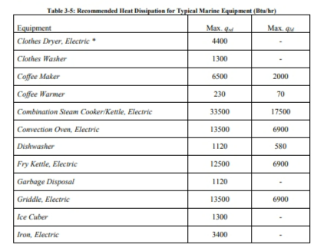
Kiri = Outdoor /Portside Weather | 3 | 54 | H | 3 | 2.4 | 77.50 | 95 | 16.2 | 0.196 | 246.07825402 |  | 246.07825402
Solar (window) | 3 |  | GLASS |  | 0.40 | 2.70 |  |  |  | 432.62093318 |  | 432.62093318
atas = Outdoor/ Weather | 1 | 54 | D | 3 | 3.41 | 110.11 | 95 | 16.2 | 0.176 | 313.95902409 |  | 313.95902409
bawah = Messroom | 2 | 10 | U | 3 | 3.41 | 110.11 | 78.8 | 0 | 0.435 | 0 |  | 0 |  |  |  |  |  |  |  |  |  |  |  |  | ql = q ,dl ×U F
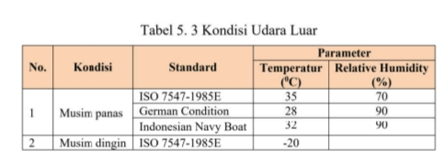
lampu | 7 |  |  | 3 | 3.41 | 110.11 |  |  |  | 770.802879 |  | 770.802879

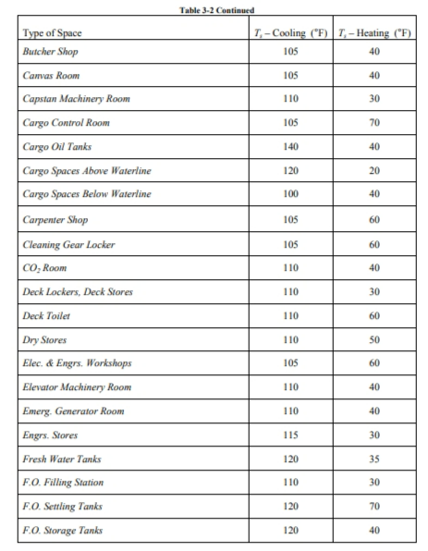
 |  |  |  |  |  |  |  |  |  |  |  |  |  |  |  |  |  |  |  |  |  |  |  |  | qs = q ,ds ×U F × H F
Equipment : | 8 |  |  |  |  |  |  |  |  |  |  |  |  |  |  |  |  |  | Udara Luar
Dishwasher | 8 |  |  |  |  |  |  |  |  | 280 | 290 | 570
Electric Stove (250 Watt) | 8 |  |  |  |  |  |  |  |  | 853.025 |  | 853.025 |  |  |  |  |  |  |  |  |  |  |  |  | Jika tudung buang dipasang di atas peralatan, gunakan Faktor Tudung, H.F., 0,5. Beban laten untuk peralatan tersebut dianggap nol. Gunakan H.F. = 1,0 dalam Persamaan 3-6 ketika tudung buang tidak dipasang di atas peralatan. Lihat Tabel 3-6 untuk Faktor Penggunaan yang direkomendasikan, U.F
Personel
manusia (latent & sensibel) | 9 |  |  |  |  |  |  |  |  | 300 | 500 | 800 |  |  |  |  | Pemilihan Insulation

TOTAL HEAT |  |  |  |  |  |  |  |  |  | 4077.0550193 | 790 | 4867.0550193 |  |  |  |  |  |  |  | Lighting Loads
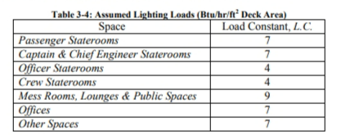

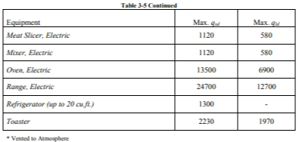
 |  |  |  |  |  |  |  |  |  |  |  |  |  |  |  |  |  |  |  |  |  |  | q=A x LC

 |  |  |  |  |  |  |  |  |  |  |  |  |  |  |  |  |  |  |  |  |  |  |  |  |  | Occupancy
ΔT = | 25 | °F | Vol. = |  | 867.05 | Ft³ | Out. Air = | 15 | cfm |  | `
NOTES : GLASS SOLAR LOAD = 160 BTU/HR/ft² x 8,79 ft² = BTU/HR
SHF (Sensible Heat factor)= | Qs/Qt = | 0.83768418543 |  |  | Q = | Qs/1.08 x ΔT | 151.00203775 | use | 152 | Cfm

Min. Out. Air (1) Occupancy = | 1 | 15 | 15 | (2) R/C = | 28.90155048 |  | (3) Exhaust throuht Rad. Equip. = |  |  |  | - |  | HULL or JOB Numnber :
 |  |  |  |  |  |  |  |  |  |  |  |  | Check by : GEK/MAM
KEY |  | SYMBOLS |  |  |  |  | SUMMARY |  |  |  |  |  | Calculated by : Vieri Pramudya Dirgantara
1 = Deck Over |  | Qs = Heat Load, BTU/Hr, Sensible |  |  |  |  | Sq. Ft. | 664.23 |  | ƩQL | 790 |  | HEATING & COOLING LOAD CALCULATIONS |  |  |  |  |  |  | Heat Gain Personal
2 = Deck Under |  | QL = Heat Load, BTU/Hr, Latent |  |  |  |  | Height | 2.4 |  | ƩQT | 4867.0550193 |  |  |  |  |  |  |  |  |  |  |  |  |  |  |  | Hunian Udara luar ruangan minimum berdasarkan hunian kamar adalah 12 CFM / orang untuk ruang hunian tinggi (misalnya, ruang rekreasi, ruang makan dan kamar mess) dan 15 CFM / orang untuk ruang ber-AC dengan hunian rendah (misalnya, kabin dan kantor). Tarif ini hanya akan ditingkatkan untuk mencapai keseimbangan udara dalam setiap subdivisi, tetapi tidak boleh melebihi 50 CFM / orang.
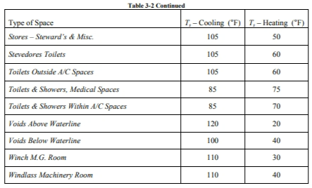
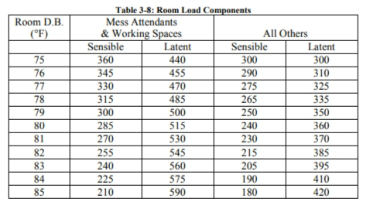
3 = Outboard Bhd or Shell |  | QT = Heat Load, BTU/Hr, Total |  |  |  |  | Volume | 867.05 |  | Q | 152
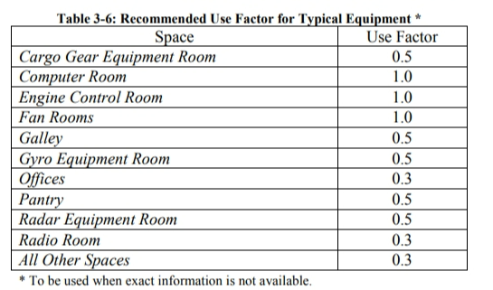
4 = Forward Bulkhead |  | QW = Heat Load, BTU/Hr, Winter |  |  |  |  | R or C | 28.90155048
5 = After Bulkhead |  | U = Transmittance, BTU/Sq. Ft. Hr. °F |  |  |  |  | ƩQs | 4077.0550193
6 = Inboard Bulkhead |  | TD = Temperature Differences |  |  |  |  | SHF | 0.83768418543 |  |  |  |  | REV |  | SHEET NO OF
7 = Lights |  | TO = Temp of Adjoining Space or Outside
8 = Equipment
9= Personnel
Kode |  |  |  |  |  |  |  |  | Uk.Jendela |  | 400 | mm | 0.4 | m
10 | Tidak mengalami perpindahan panas |  |  |  |  |  |  |  | Jumalah Jendela |  | 2 |  |  |  |  |  |  |  |  |  |  |  |  |  |  |  | Infiltrasi Untuk ruang seperti Ruang Kemudi (Rumah Percontohan) dengan pintu yang terbuka langsung ke cuaca, laju perubahan udara luar ruangan minimum adalah 60 menit, tetapi tidak boleh melebihi 50 CFM / orang.
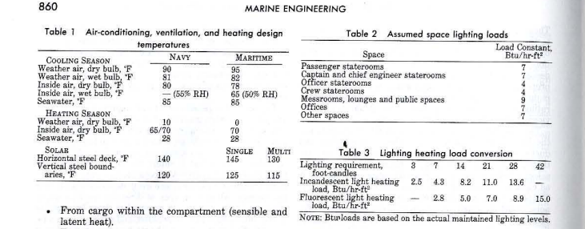
54 | Mengalami perpindahan panas |  |  |  |  |  | Volume Ruangan
 |  |  |  |  |  |  | p | 3
 |  |  |  |  |  |  | l | 3.41
 |  |  |  |  |  |  | t | 2.4 |  |  |  |  |  | H | U | D
 |  |  |  |  |  |  |  | 24.552 | m3
 |  |  |  |  |  |  |  | 867.0465144 | ft3

 |  |  |  |  |  | 1 Watt= | 3.4121 | BTU/hr

